로그인 처리
1 | 로그인 처리 |  |  |  | 작성날짜 | 2019-07-22

 |  |  |  |  | 수정날짜 | 2019-07-22
 | 설명 | 메인 화면에서 로그인 처리
parameter | Activity act , String str |  | retrun | value, MemberBean | 작성자
method | ServerLoginCheckBring, Alogin, AndLogin |  | controller 값 | LoginOpen, LoginServer, NotMatchUser, DifferentUser, RestldPass
기능 | 1. 메인화면에서 메뉴 버튼 클릭 후 메뉴 출력 2. 메뉴에서 로그인 버튼 클릭 하면 LoginOpen을 Android controller로 전달 3. contoller에서 전달 받은 값이 LoginOpen이면 로그인 화면 출력 4. 사용자 id, password입력 후 로그인 버튼을 클릭 하면 Login_server를 Android Controller로 전달 5. 전달받은 값이 Login_Server이면 ServerLoginCheckBring메소드 실행하여 서버와 연결시도 6. /Login.pmc URl 주소를 RestController로 보냄 7. 서버와 연결 실패 시 "서버 접속 실패" Toast를 출력 8. 성공시 RestController에서 Alogin, AndLogin 메소드를 실행 하고 아이디와 비밀번호를 비교 9. value 값을 리턴하고 value가 0이면 로그인 성공하여 AndLoginSuccess 메소드를 실행 하고 MemberBean을 리턴해 RestldPass를 Android에 전달해줌 10. value가 1이면 가입이 되어있는지, 아이디 비밀번호가 틀린건지 비교 후 다시 value값 (0,1)을 리턴 11. 0이면 NotMatchUser 1이면 DifferentUser를 Android Contoller로 전달값 전달 12. 전달 받은 값이 NotMatchUser이면 "존재하지 않은 회원" Toast 출력 13. 전달받은 값이 DifferentUser이면 "아이디 또는 비밀번호 오류" Toast 출력 14. 전달받은 값이 RestldPass이면 " '회원 아이디'님 환영합니다 " Toast 출력 후 로그인 성공 화면으로 이동

mHistory html
프로세스 | 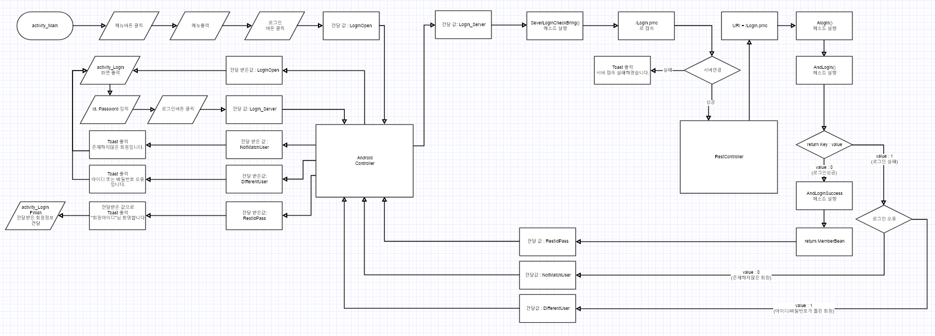 2

특이사항

아이디 비밀번호 찾기
1 | 아이디 비밀번호 찾기 |  |  |  | 작성날짜 | 2019-07-22

 |  |  |  |  | 수정날짜 | 2019-07-22
 | 설명 | 메인 화면에서 로그인 처리
parameter | Activity act , String str |  | retrun | value, MemberBean | 작성자
method | ServerMyIdCheckBring, SeverPassUpdateCheckBring, AMyIdCheck, KakaoIdCheck, APassUpdate |  | controller 값 | MyIdCheckOpen, NomalMyCheck, PassUpdateOpen, PassUpdate, PassError, NomalMyIdCheck, RestPassChange, MyIdconfirm, NoMyId
기능 | 1. 로그인 화면에서 아이디 / 비밀번호 찾기 버튼 클릭 하면 Android Controller에 전달값 MyIdCheckOpen을 전달 2. 전달 받은 값이 MyIdCheckOpen이면 activity_Certification출력 3. 핸드폰 본인 인증 버튼을 클릭하면 AndroidController에 전달값 NomalMyCheck을 전달 4. 전달 받은 값이 NomalMyCheck이면 카카오 인증 번호 메소드 실행후 카카오 인증 번호 입력 메소드 실행 5. 카카오 인증 성공 시 Android Controller로 전달값 NomalMyIdCheck을 전달 6. 전달 받은 값이 NomalMyIdCheck이면 ServerMyIdCheckBring() 메소드를 실행해 커넥션 연결 7. /LoginIdPassCheck.pmc URl 로 접속 하고 성공 시 Restcontroller와 연결 되고 실패시 Toast 출력 8. 성공시 RestController에서 AMyIdCheck()메소드와 KakaoIdCheck()메소드를 실행 하고 리턴 값 value(0,1)을 리턴 9. value 값이 1이면 MemberBean을 리턴하고 전달값 MyIdconfirm을, 0이면 전달값 NoMyId을 Android Controller로 전달 10. Android Controller에서 전달 받은값이 MyIdconfirm이면 전달받은 ID값과 함께 activity_MyIdCheck 화면 출력하고 로그인 버튼을 클릭하면 로그인 화면으로 이동 11. 비밀번호 재설정 버튼을 클릭하면 Android Controller에 전달 값 PassUpdateOpen을 전달 12. 전달 받은값이 PassUpdateOpen이면 activity_PassUpdate 화면 출력하고 사용자가 변경할 비밀번호를 입력 13. 사용자가 비밀번호 재설정 버튼을 클릭하면 Android Controller에 전달 값 PassUpdate을 전달 14. 전달 받은 값이 PassUpdate이면 SeverPassUpdateCheckBring() 메소드를 실행해 다시한번 서버와 커넥션 연결 15. /LoginPassUpdate.pmc RestController에 접속 하고 실패시 Toast 출력 16. 성공시 RestController에서APassUpdate()메소드를 실행하고 또 성공시 MemberBean를 리턴하고 전달 값 RestPassChange를 Android Controller에 전달 17. 실패시 전달 값 PassError를 Android Controller에 전달 18. Android Controller에 전달 받은 값이 PassError이면 비밀번호 입력 오류 확인 19. 값이 null인지 , 비밀번호입력값과 비밀번호 확인 입력 값이 맞는지, 20자가 초과됬는지 Toast 출력 후 비밀번호 변경 화면 activity_PassUpdate로 이동 20. 전달 받은 값이 RestPassChange이면 메소드에서 전달 받은 값으로 비밀번호를 수정 21.activity_MyIdCheck, activity_PassUpdate, activity_Certification 엑티비티들을 종료하고 activity_Login화면으로 이동

mHistory html
mHistory html
프로세스 | 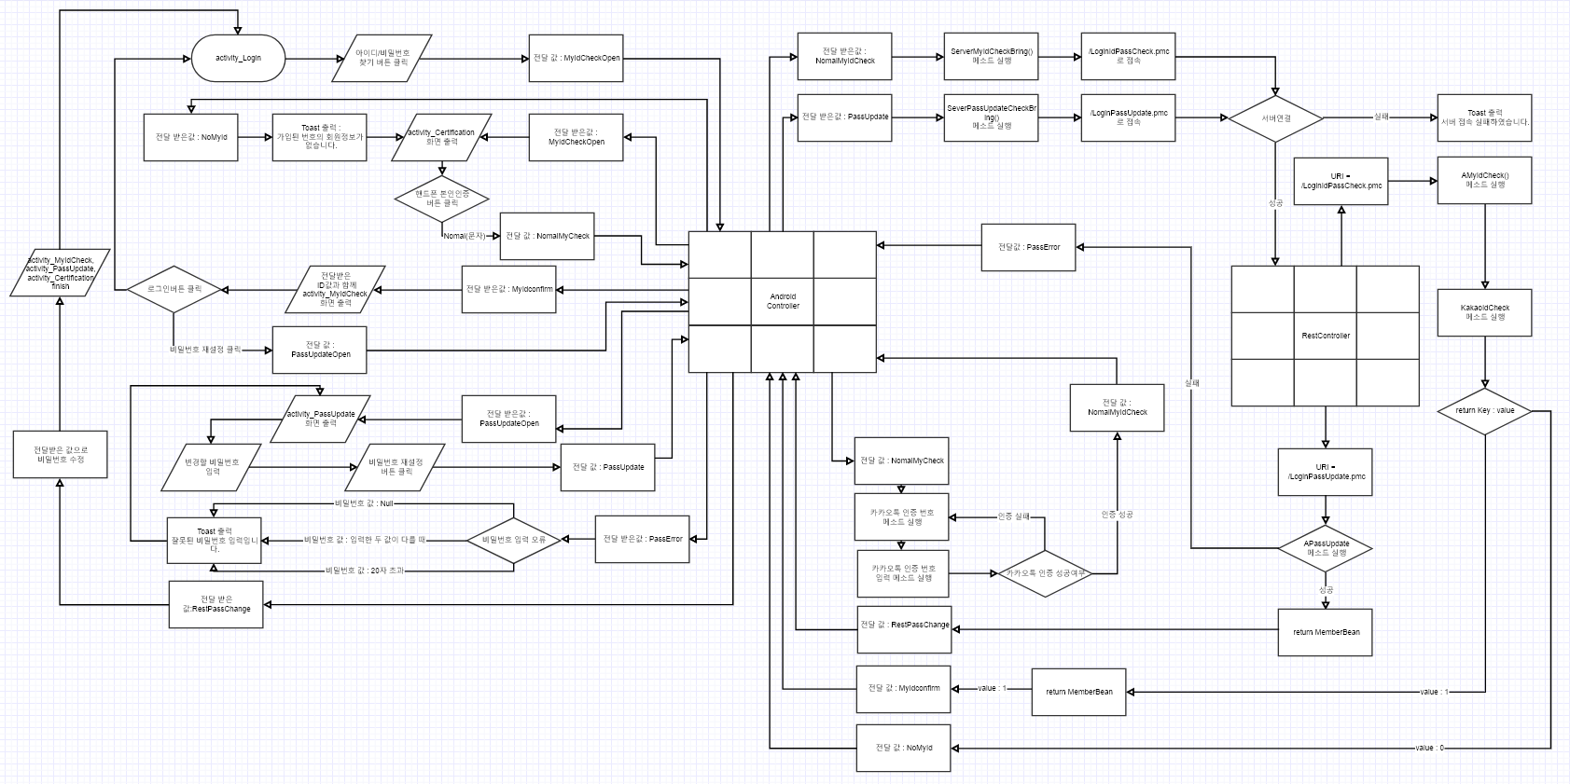

특이사항

아이디 중복 체크
1 | 아이디 중복 체크 |  |  |  | 작성날짜 | 2019-07-22

 |  |  |  |  | 수정날짜 | 2019-07-22
 | 설명 | 메인 화면에서 로그인 처리
parameter | Activity act , String str |  | retrun | value, MemberBean | 작성자
method | ServerSignUpBring, ServerIdOverlapCheckBring, AIdOverLap, IdOverLapCheck, ASignUp |  | controller 값 | SignUp_Server, Id_Overlap_Check, signUpClear,
기능 | 1. 아이디 중복 체크 버튼을 클릭하면 중복 체크가 되어있는지 확인 2. 중복체크가 되어있지 않으면 전달값 Id_Overlap_Check을 Android Controller에 전달 3. Android에서 전달 받은 값이 Id_Overlap_Check이면 SeverIdOverlapCheckBring 메소드를 실행해 IdOverLapCheck.pmc URI로 서버 접속 4. 서버가 연결이 됬는지 확인 후 실패하면 Toast출력 하고 성공하면 RestController에서 AIdOverLap메소드 및 IdOverLapCheck메소드 실행 5. value로 리턴 값을 내보내고 1이면 사용 가능 , 0 이면 아이디 사용중 Toast 출력. 6. 사용가능 일땐 중복체크 화면으로 돌아가고 전달값 SignUp_Server을 Android Controller로 전달 7. 전달 받은 값이 SignUp_Server일때 SeverSignUpBring 메소드를 실행해/SignUp.pmc URI로 서버 접속 8. RestController에서 ASignUp메소드 실행 후 value 값을 리턴하고 1이면 전달값 signUpClear을 Android Controller로 전달 9. 0이면 Toast 출력 서버 접속실패 Toast 출력

mHistory html
mHistory html
프로세스 | 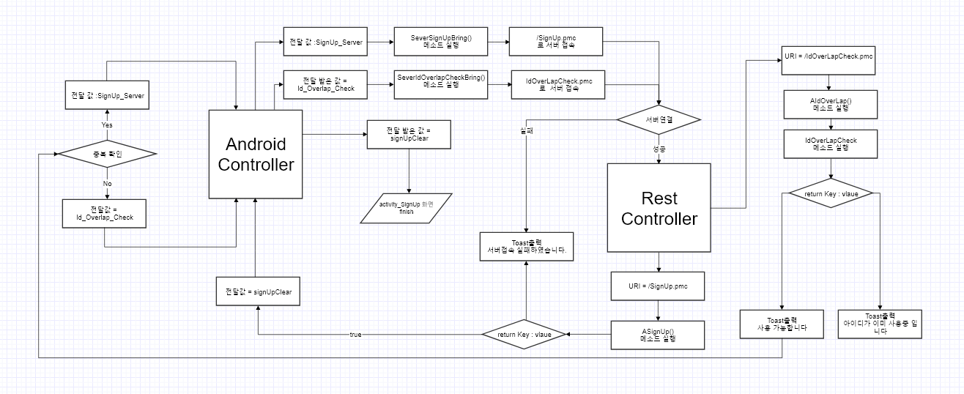

특이사항

회원가입
1 | 회원 가입 |  |  |  | 작성날짜 | 2019-07-22

 |  |  |  |  | 수정날짜 | 2019-07-22
 | 설명 | 회원 가입 처리
parameter | Activity act , String str |  | retrun | value | 작성자
method | ServerMyIdCheckBring, SeverPassUpdateCheckBring, AMyIdCheck, KakaoIdCheck, APassUpdate |  | controller 값 | MyIdCheckOpen, NomalMyCheck, PassUpdateOpen, PassUpdate, PassError, NomalMyIdCheck, RestPassChange, MyIdconfirm, NoMyId
기능 | 1. activity_Login 로그인 화면에서 회원가입 버튼 클릭을 하면 Android Controller로 전달값 signOpen을 전달 2. 전달 받은 값이 signOpen이면 activity_SignUpSelect 화면출력 3. 카카오 회원 가입 버튼을 클릭 하면 전달값 kakaoSignUpCheck을 Android Controller로 전달 4. 피모씨 회원가입 버튼을 클릭하면 NomalSignUpCheck을 Android Controller로 전달 5. 전달 받은 값이 kakaoSignUpCheck 이거나 NomalSignUpCheck일시 SeverSignUpOverLapBring메소드를 실행하여 /SignUpCheck.pmc로 서버 연결시도 6. 서버 연결 실패시 Toast를 띄워주고 성공시 RestController에서 AKakaoSignUpOverLap메소드 실행 7. 회원 가입 종류가 피모씨, 카카오 회원가입인지 확인 후 KakaoCheck, NomalCheck 를 각각 실행 8. value(0,1)에서 리턴 값이 1이면 "이미 가입된아이디가 있습니다." 중복 Toast 출력 9. 리턴 0이면 전달값 SignUpOpen를 AndroidController로 전달 10. 전달 받은값이 SignUpOpen이면 activity_SignUpSelect 화면을 종료하고 activity_SignUp 화면 출력

mHistory html
mHistory html
프로세스 | 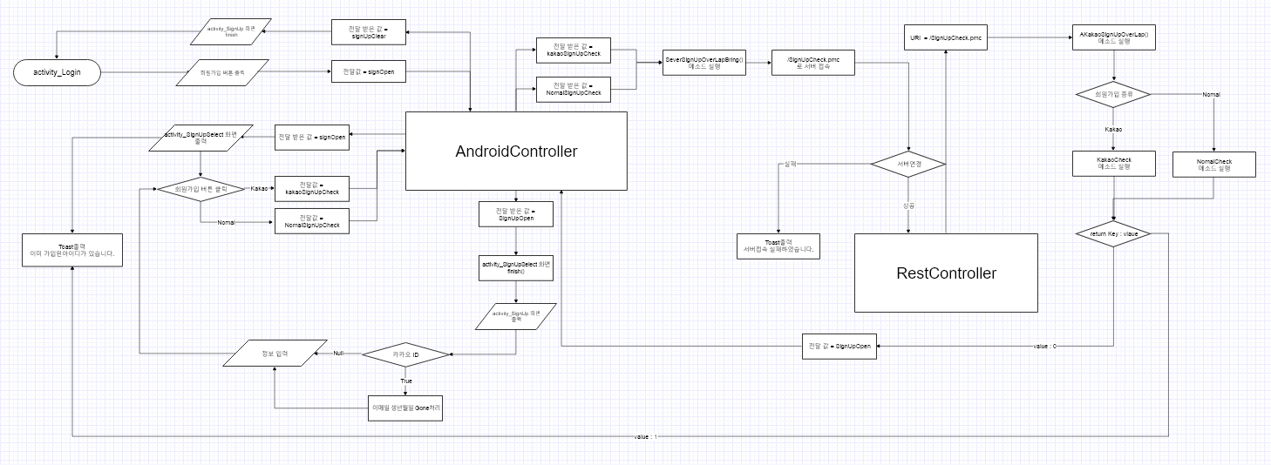

특이사항

세부정보화면
1 | PC방 세부 정보 화면 |  |  |  | 작성날짜 | 2019-07-22

 |  |  |  |  | 수정날짜 | 2019-07-22
 | 설명 | PC방 세부정보
parameter | Activity act , String str |  | retrun | value | 작성자
method | SeverPcRoomBring, APcRInfo, MypcRoom, UsingCount, APcRoomSeatNumCheck, AMyPcRoomcheck, MypcList |  | controller 값 | PcRoomInfo, PcRoomSeatNumCheck, PcRoomSeatNumCheck, MyPcRoomCheck, PcRoomInfoOpen
기능 | 1. 메인 화면에서 피시방 선택 후 보러가기 버튼을 클릭하면 전달값 PcRoomInfo를 Android Controller로 전달한다. 2. 전달받은 값이 PcRoomInfo이면 SeverPcRoomBring메소드를 사용하여 PcRoomInfo.pmc URL로 서버를 접속 한다. 3. 서버 접속 실패시 Toast를 출력하고 성공 하면 Rest Controller를 통해 APcRInfo, MypcRoom메소드를 사용해 pc방 정보를 가져온다. 4. value의 리턴 값을 내보내고 PcRoomSeatNumCheck.pmc URL로 서버를 다시 접속 한다. 5. 다시 Rest Controller를 통해 APcRoomSeatNumCheck, UsingCount메소드를 사용해 pc방 좌석 정보를 가져온다. 6. value의 리턴 값을 내보내고 MyPcRoomCheck.pmc URL로 서버를 다시 접속 한다. 7. 또 다시 한번 Rest Controller를 통해 AMyPcRoomcheck, MypcList메소드를 실행 시키고 전달값 PcRoomInfoOpen를 AndroidController에 전달한다. 8. 전달 받은 값이 PcRoomInfoOpen이면 정보에 관한 메소드가 실행된 데이터를 가지고 activity_PcRoomInfo 상세 정보의 화면을 출력한다.

mHistory html
mHistory html
프로세스

특이사항

PC방 가입하기
1 | PC방 가입하기 |  |  |  | 작성날짜 | 2019-07-22

 |  |  |  |  | 수정날짜 | 2019-07-22
 | 설명 | PC방 세부정보
parameter | Activity act , String str |  | retrun | value | 작성자
method | SeverPcRoomBring, APcRInfo, MypcRoom, UsingCount, APcRoomSeatNumCheck, AMyPcRoomcheck, MypcList |  | controller 값 | PcRoomInfo, PcRoomSeatNumCheck, PcRoomSeatNumCheck, MyPcRoomCheck, PcRoomInfoOpen
기능

mHistory html
mHistory html
프로세스 | 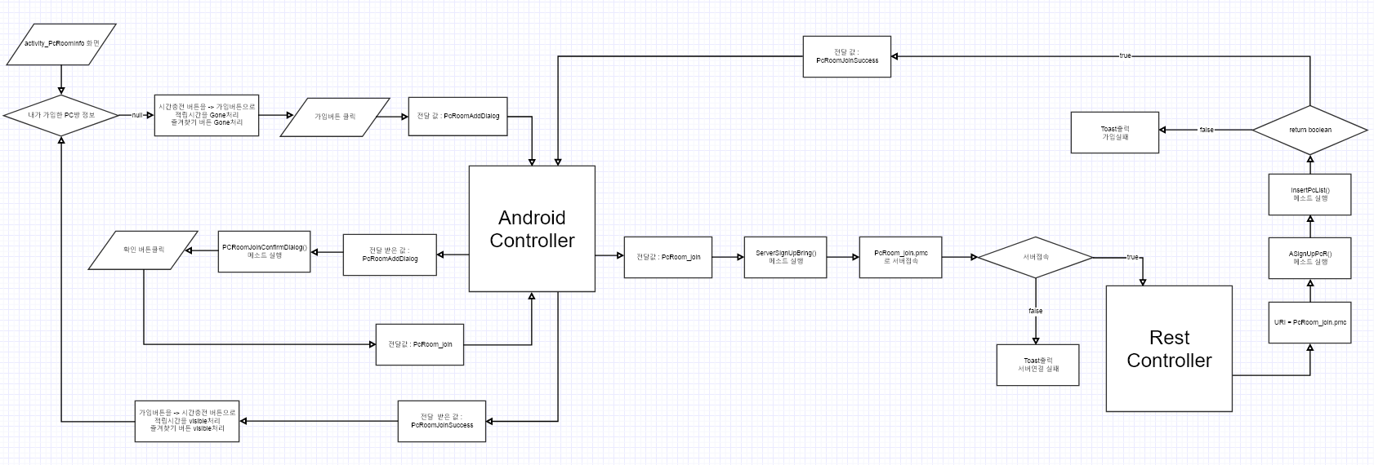

특이사항

PC시간 충전
1 | PC방 시간 충전 |  |  |  | 작성날짜 | 2019-07-22

 |  |  |  |  | 수정날짜 | 2019-07-22
 | 설명 | PC방 세부정보
parameter | Activity act , String str |  | retrun | value | 작성자
method | SeverPcRoomBring, APcRInfo, MypcRoom, UsingCount, APcRoomSeatNumCheck, AMyPcRoomcheck, MypcList |  | controller 값 | PcRoomInfo, PcRoomSeatNumCheck, PcRoomSeatNumCheck, MyPcRoomCheck, PcRoomInfoOpen
기능

mHistory html
mHistory html
프로세스

특이사항

Sheet8
1 | PC방 시간 충전 |  |  |  | 작성날짜 | 2019-07-22

 |  |  |  |  | 수정날짜 | 2019-07-22
 | 설명 | PC방 세부정보
parameter | Activity act , String str |  | retrun | value | 작성자
method |  |  | controller 값
기능

mHistory html
mHistory html
프로세스

특이사항

